2022_08_data
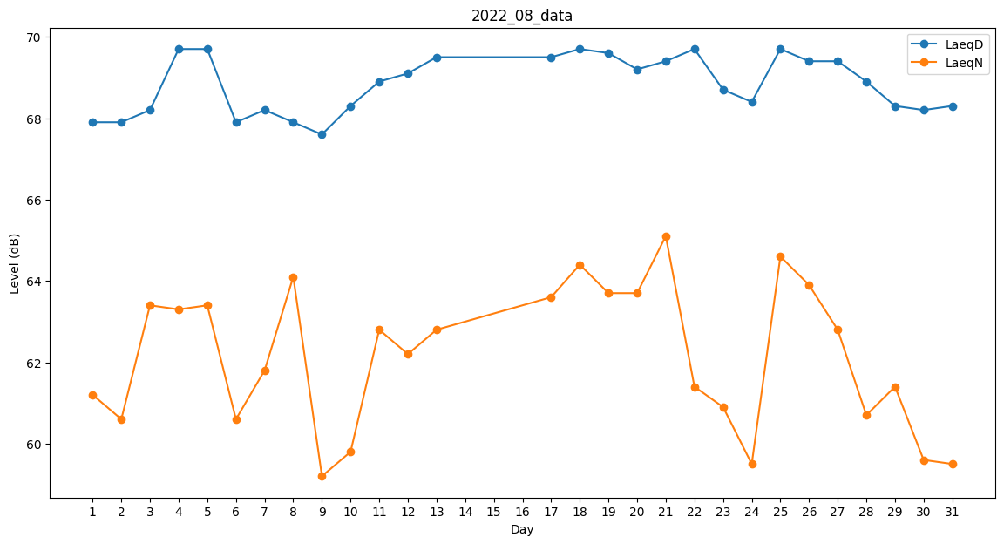
Day | LaeqD | LaeqN
1 | 67.9 | 61.2
2 | 67.9 | 60.6
3 | 68.2 | 63.4
4 | 69.7 | 63.3
5 | 69.7 | 63.4
6 | 67.9 | 60.6
7 | 68.2 | 61.8
8 | 67.9 | 64.1
9 | 67.6 | 59.2
10 | 68.3 | 59.8
11 | 68.9 | 62.8
12 | 69.1 | 62.2
13 | 69.5 | 62.8
14 | 0 | 0
15 | 0 | 0
16 | 0 | 64
17 | 69.5 | 63.6
18 | 69.7 | 64.4
19 | 69.6 | 63.7
20 | 69.2 | 63.7
21 | 69.4 | 65.1
22 | 69.7 | 61.4
23 | 68.7 | 60.9
24 | 68.4 | 59.5
25 | 69.7 | 64.6
26 | 69.4 | 63.9
27 | 69.4 | 62.8
28 | 68.9 | 60.7
29 | 68.3 | 61.4
30 | 68.2 | 59.6
31 | 68.3 | 59.5

